行政事業レビューシート
 |  |  |  |  |  |  |  |  |  |  |  |  | 事業番号 |  |  |  | 2023 |  |  | - | 防衛 |  |  | - | 22 |  | - | 0071
 |  |  | 令和5年度行政事業レビューシート |  |  |  |  |  |  |  |  |  |  |  |  |  |  |  |  | （ | 防衛省 |  |  |  |  |  |  |  |  |  | ）
事業名 |  |  | 護衛艦（ＦＦＭ） |  |  |  |  |  |  |  |  |  |  | 担当部局庁 |  |  |  | 防衛装備庁プロジェクト管理部 |  |  |  |  |  |  |  | 作成責任者
事業開始年度 |  |  | 令和元年度 |  |  |  |  |  | 事業終了 （予定）年度 |  | 終了予定なし |  |  | 担当課室 |  |  |  | 事業監理官（艦船担当） |  |  |  |  |  |  |  | 事業監理官 西村 浩二
会計区分 |  |  | 一般会計
根拠法令 （具体的な 条項も記載） |  |  | 防衛省設置法第4条第1項第13号 |  |  |  |  |  |  |  |  |  |  | 関係する 計画、通知等 |  |  |  | 国家防衛戦略、防衛力整備計画（令和４年12 月16日 国家安全保障会議決定及び閣議決定）
政策 |  |  | Ⅰ-１我が国自身の防衛体制の強化（自衛隊の能力等に関する主要事業） Ⅰ-３我が国自身の防衛体制の強化（国民の生命・身体・財産の保護・国際的な安全保障協力への取組） |  |  |  |  |  |  |  |  |  |  | 主要経費 |  |  |  | 防衛関係費
施策 |  |  | Ⅰ-１-(４) 領域横断作戦能力
政策体系・評価書URL |  |  | https://www.mod.go.jp/j/policy/hyouka/seisaku/pdf/kihonnkeikaku05.pdf
事業の目的 （5行程度以内） |  |  | 我が国を取り巻く安全保障環境は、周辺国の更なる国力の伸長等によるパワーバランスの変化が加速化・複雑化し、既存の秩序をめぐる不確実性が増していることから、海上自衛隊は、平素から、常時継続的な情報収集・警戒監視・偵察活動を行うとともに、対潜戦、対機雷戦等の各種作戦の効果的な遂行により、周辺海域を防衛し、海上交通の安全を確保するため多様な任務への対応能力を向上させた護衛艦（ＦＦＭ）を導入する。
現状・課題 （5行程度以内） |  |  | 自衛隊の対応が求められる事態が増加傾向にあり、かつ、我が国周辺で活動する周辺国の艦艇の隻数が急増していることから、常続的な監視や対潜戦等の各種作戦の効果的な遂行による周辺海域の防衛や海上交通の安全確保及び国際平和協力活動等を機動的に実施し得る能力を保持する護衛艦を取得する必要がある。
事業概要 （5行程度以内） |  |  | 護衛艦部隊の５４隻体制への増勢のため、令和元年度以降、２隻／年度の計画で整備着手するものである。 １隻ごとに建造者を選定してきた従来の護衛艦と異なり、設計を共通化してコスト低減を図る。また、建造造船所の選定方法も、価格だけで決める競争入札はやめ、設計能力や建造能力、関連企業の管理能力、維持整備管理能力も含めて総合的に評価する企画提案方式を採用した。評価の結果、評価点の最も高かった三菱重工業（株）を主事業者、２番目に高かった旧三井造船（株）を下請負者として決定した。
事業概要URL |  |  | -
実施方法 |  |  | 直接実施
補助率等 |  |  | -
予算額・ 執行額 （単位:百万円） （インプット） |  |  |  |  |  |  |  |  |  | 令和2年度 |  | 令和3年度 |  |  |  |  | 令和4年度 |  |  |  |  | 令和5年度 |  |  |  |  | 令和6年度要求
 |  |  | 予算の状況 |  | 当初予算（A) |  |  |  |  | 53,329 |  | 63,219 |  |  |  |  | 79,589 |  |  |  |  | 97,128 |  |  |  |  | 158,283
 |  |  |  |  | 補正予算（B) |  |  |  |  | 32,069 |  | 29,253 |  |  |  |  | 885 |  |  |  |  | -
 |  |  |  |  |  |  |  |  |  |  |  |  |  |  |  |  |  |  |  |  |  | -
 |  |  |  |  |  |  |  |  |  |  |  |  |  |  |  |  |  |  |  |  |  | -
 |  |  |  |  |  |  |  |  |  |  |  |  |  |  |  |  |  |  |  |  |  | -
 |  |  |  |  |  |  |  |  |  |  |  |  |  |  |  |  |  |  |  |  |  | -
 |  |  |  |  |  |  |  |  |  |  |  |  |  |  |  |  |  |  |  |  |  | -
 |  |  |  |  | 前年度から繰越し（C) |  |  |  |  | - |  | 807 |  |  |  |  | 359 |  |  |  |  | 5,143 |  |  |  |  | -
 |  |  |  |  | 翌年度へ繰越し（D) |  |  |  |  | ▲ 807 |  | ▲ 359 |  |  |  |  | ▲ 5,143 |  |  |  |  | -
 |  |  |  |  | 予備費等（E) |  |  |  |  | - |  | - |  |  |  |  | - |  |  |  |  | -
 |  |  |  |  | 計(F) =（A)+（B)+（C)+（D)+（E) |  |  |  |  | 84,591 |  | 92,920 |  |  |  |  | 75,690 |  |  |  |  | 102,271 |  |  |  |  | 158,283
 |  |  | 執行額(G) |  |  |  |  |  |  | 84,591 |  | 92,473 |  |  |  |  | 74,615
 |  |  | 執行率（％） =(G)/(F) |  |  |  |  |  |  | 100% |  | 100% |  |  |  |  | 99%
 |  |  | 当初予算＋補正予算に対する執行額の割合（％） =(G)/｛(A)+(B)｝ |  |  |  |  |  |  | 99% |  | 100% |  |  |  |  | 93%
令和5・6年度 予算内訳 （単位：百万円） |  |  | 歳出予算項・目 |  |  |  |  |  |  | 令和5年度当初予算 |  | 令和6年度要求 |  |  |  |  | 主な増減理由（・要望額・予備費）
 |  |  | (項) |  |  |  | 甲V型警備艦建造費 |  |  |  |  |  |  |  |  |  | 工事の進捗による増
 |  |  |  |  | (目) |  | 艦艇建造費（継続費） |  |  | 95,944 |  | 112,099
 |  |  | (項) |  |  |  | 武器車両等整備費
 |  |  |  |  | (目) |  | 武器購入費 |  |  | 960 |  | 44,765
 |  |  |  |  | (目) |  | 諸器材等維持費 |  |  | 201 |  | 814
 |  |  | (項) |  |  |  | 艦船整備費
 |  |  |  |  | (目) |  | 艦船修理費 |  |  | 23 |  | 605
 |  |  |  |  |  |  | その他 |  |  | 0 |  | 0
 |  |  | 計（A) |  |  |  |  |  |  | 97,128 |  | 158,283
活動内容① （アクティビティ） |  |  | 周辺海域の防衛や海上交通の安全確保及び国際平和協力活動等を機動的に実施し得るよう、従来は掃海艦艇が担っていた対機雷戦機能も具備する等、多様な任務への対応能力の向上と船体のコンパクト化を両立した新型の護衛艦（ＦＦＭ）を導入する。
↓
活動目標及び活動実績① （アウトプット） |  |  | 活動目標 |  |  |  |  |  |  | 活動指標 |  |  |  |  | 単位 |  |  | 令和2年度 |  | 令和3年度 |  |  | 令和4年度 |  |  | 5年度 活動見込 |  |  | 6年度 活動見込
 |  |  | 護衛艦の取得 |  |  |  |  |  |  | 護衛艦の取得 |  |  |  | 活動実績 | 隻 |  |  | - |  | 1 |  |  | 1 |  |  | - |  |  | -
 |  |  |  |  |  |  |  |  |  |  |  |  |  | 当初見込み | 隻 |  |  | - |  | 1 |  |  | 1 |  |  | 2 |  |  | 2

↓ | 成果目標①-1の 設定理由 （アウトプット からのつながり） |  | 周辺海域の防衛や海上交通の安全確保及び国際平和協力活動等を機動的に実施し得る運用体制の維持、能力向上
成果目標及び成果実績①-3 （長期アウトカム） |  |  | 成果目標 |  |  |  |  |  |  | 定量的な成果指標 |  |  |  |  | 単位 |  |  | 令和2年度 |  | 令和3年度 |  |  | 令和4年度 |  |  | 目標最終年度
 |  |  |  |  |  |  |  |  |  |  |  |  |  |  |  |  |  |  |  |  |  |  |  |  |  |  |  |  | 5 | 年度
 |  |  | 周辺海域の防衛や海上交通の安全確保及び国際平和協力活動等を機動的に実施し得る運用体制の維持、能力向上 |  |  |  |  |  |  | 運用可能就役数 |  |  |  | 成果実績 | 隻 |  |  | - |  | - |  |  | 2 |  |  | -
 |  |  |  |  |  |  |  |  |  |  |  |  |  | 目標値 | 隻 |  |  | - |  | - |  |  | 2 |  |  | 4
 |  |  |  |  |  |  |  |  |  |  |  |  |  | 達成度 | ％ |  |  | - |  | - |  |  | 10000% |  |  | -
成果実績及び目標値の根拠として用いた 統計・データ名（出典） /定性的なアウトカムに関する成果実績 |  |  | 国家防衛戦略、防衛力整備計画（令和４年12月16日国家安全保障会議決定及び閣議決定）
アウトカム設定についての説明 |  |  | アクティビティ①について定性的なアウトカムを設定している理由
 |  |  | -
 |  |  | アクティビティ①についてアウトカムが複数設定できない理由
 |  |  | アクティビティである護衛艦（ＦＦＭ）の整備が最終目標である周辺海域の防衛や海上交通の安全確保及び国際平和協力活動等を機動的に実施し得る運用体制の維持、能力向上に直接結びつくため。
事業に関連する ＫＰＩが定められている閣議決定等 |  | 名称 | -
 |  | URL | -
 |  | 該当箇所 | -
事業所管部局による点検・改善
点検結果 |  |  | １ 必要性 事業の目的から、海上自衛隊が保有する護衛艦（ＦＦＭ）を建造することは、周辺海域の防衛や海上交通の安全確保及び国際平和協力活動等を実施するにあたり必要な事業であり、防衛省が実施することが適切である。 ２ 効率性 主契約企業が下請企業から部品を購入した場合に発生するＧＣＩＰの重複を局限するため官給品を支給する、装備品の調達方法の見直しに努める等、効率的な取得のために必要な検討を実施している。 ３ 有効性 海上自衛隊が保有する護衛艦（ＦＦＭ）を建造し、各種事態等への対処能力を維持することが可能となる。 ４ その他 護衛艦（ＦＦＭ）を調達するための支出先、使途及び契約方法について、民間会社等への資金の流れを調査し、問題ないことを確認した。 |  |  |  |  |  |  |  |  |  |  |  |  |  |  | 目標年度における効果測定に関する評価（令和6年度実施)
...
 |  | -
 |  | -
 |  | -
 |  | -
 |  | -
 |  | 31-0003
 |  | 防衛省 |  | - | 新31 |  | - | 0005
 |  | 防衛省 |  |  |  |  |  | 0145
 |  | 2021 | 防衛 |  |  | 20 |  | 0138
 |  | 2022 | 防衛 |  |  | 21 |  | 0139
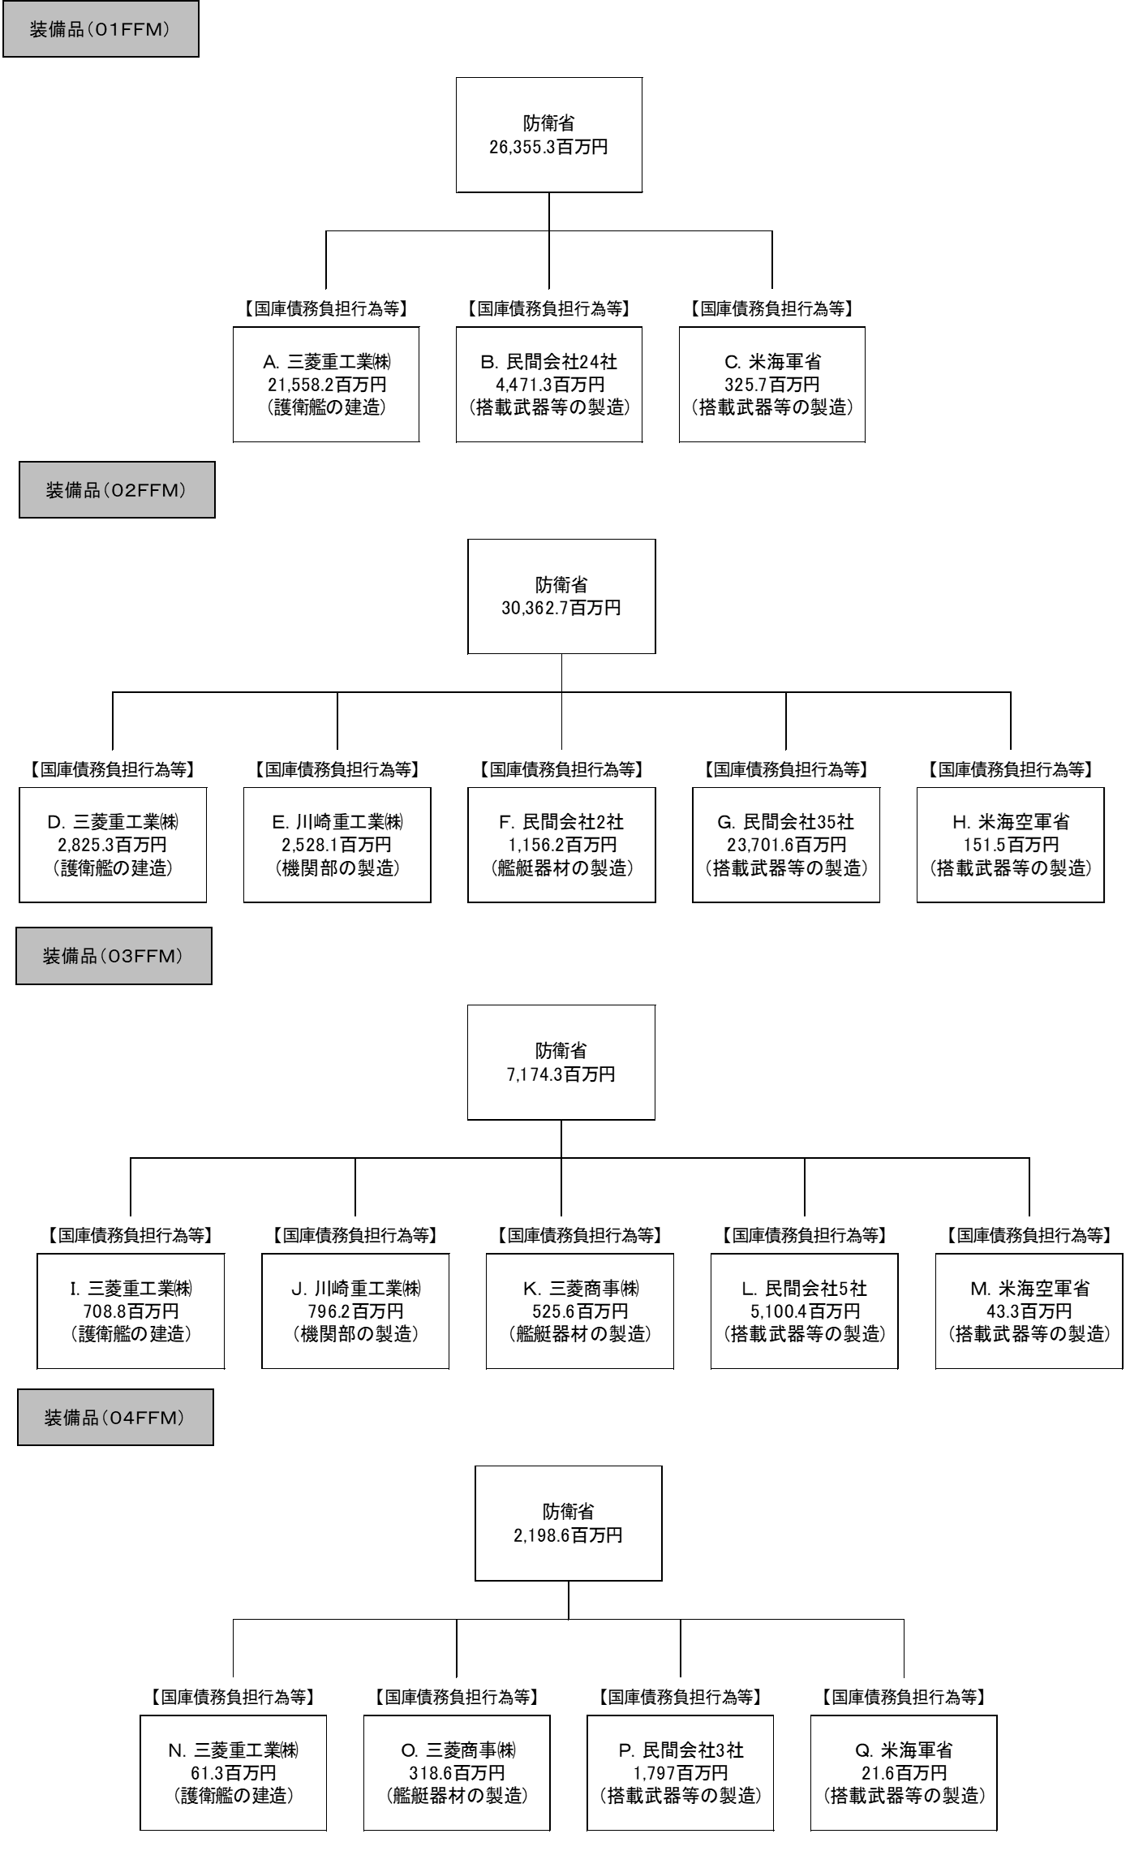
...
 |  |  | A. |  |  |  |  |  |  |  |  |  |  |  |  | B.
 |  |  | 費 目 |  |  |  |  | 使 途 |  |  |  |  |  | 金 額 (百万円） |  | 費 目 |  |  | 使 途 |  |  |  |  |  |  |  |  |  | 金 額 (百万円）
 |  |  | 艦艇建造費 |  |  |  |  | 護衛艦の建造のための材料費 |  |  |  |  |  |  |  | 艦艇建造費 |  |  | 搭載武器等の製造のための材料費
 |  |  | 艦艇建造費 |  |  |  |  | 護衛艦の建造のための加工費 |  |  |  |  |  | 21,558 |  | 艦艇建造費 |  |  | 搭載武器等の製造のための加工費 |  |  |  |  |  |  |  |  |  | 3,631
...

別紙2
費目・使途 （「資金の流れ」においてブロックごとに最大の金額が支出されている者について記載する。費目と使途の双方で実情が分かるように記載） | I. |  |  | J.
 | 費 目 | 使 途 | 金 額 (百万円） | 費 目 | 使 途 | 金 額 (百万円）
 | 艦艇建造費 | 護衛艦の建造のための材料費 |  | 艦艇建造費 | 機関部の製造のための材料費
 | 艦艇建造費 | 護衛艦の建造のための加工費 | 709 | 艦艇建造費 | 機関部の製造のための加工費 | 796
 | 艦艇建造費 | 護衛艦の建造のための経費等 |  | 艦艇建造費 | 機関部の製造のための経費等

※契約は一括のため、使途の区分けは困難
※契約は一括のため、使途の区分けは困難

 | 計 |  | 709 | 計 |  | 796
 | K. |  |  | L.
 | 費 目 | 使 途 | 金 額 (百万円） | 費 目 | 使 途 | 金 額 (百万円）
 | 艦艇建造費 | 艦艇器材の製造のための材料費 |  | 艦艇建造費 | 搭載武器等の製造のための材料費
 | 艦艇建造費 | 艦艇器材の製造のための加工費 | 526 | 艦艇建造費 | 搭載武器等の製造のための加工費 | 2,602
 | 艦艇建造費 | 艦艇器材の製造のための経費等 |  | 艦艇建造費 | 搭載武器等の製造のための経費等

※契約は一括のため、使途の区分けは困難
※契約は一括のため、使途の区分けは困難

 | 計 |  | 526 | 計 |  | 2,602
 | M. |  |  | N.
 | 費 目 | 使 途 | 金 額 (百万円） | 費 目 | 使 途 | 金 額 (百万円）
 | 艦艇建造費 | チャフ発射装置 | 43 | 艦艇建造費 | 護衛艦の建造のための材料費
 |  |  |  | 艦艇建造費 | 護衛艦の建造のための加工費 | 61
 |  |  |  | 艦艇建造費 | 護衛艦の建造のための経費等

※契約は一括のため、使途の区分けは困難

 | 計 |  | 43 | 計 |  | 61
 | O. |  |  | P.
 | 費 目 | 使 途 | 金 額 (百万円） | 費 目 | 使 途 | 金 額 (百万円）
 | 艦艇建造費 | 艦艇器材の製造のための材料費 |  | 艦艇建造費 | 搭載武器等の製造のための材料費
 | 艦艇建造費 | 艦艇器材の製造のための加工費 | 319 | 艦艇建造費 | 搭載武器等の製造のための加工費 | 1,515
 | 艦艇建造費 | 艦艇器材の製造のための経費等 |  | 艦艇建造費 | 搭載武器等の製造のための経費等

※契約は一括のため、使途の区分けは困難
※契約は一括のため、使途の区分けは困難

 | 計 |  | 319 | 計 |  | 1,515

費目・使途 （「資金の流れ」においてブロックごとに最大の金額が支出されている者について記載する。費目と使途の双方で実情が分かるように記載） | Q. |  |  | R.
 | 費 目 | 使 途 | 金 額 (百万円） | 費 目 | 使 途 | 金 額 (百万円）
 | 艦艇建造費 | 誘導武器器材 | 22 | 艦艇建造費 | 護衛艦の建造のための材料費
 |  |  |  | 艦艇建造費 | 護衛艦の建造のための加工費 | 8,524
...

